Hoja 1
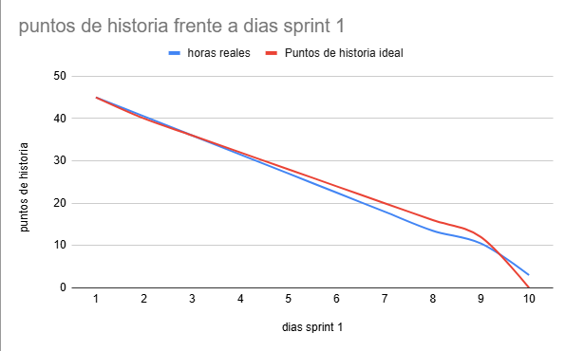
dias sprint 1 | horas reales | Puntos de historia ideal
1 | 45 | 45
2 | 40.5 | 40
3 | 36 | 36
4 | 31.5 | 32
5 | 27 | 28
6 | 22.5 | 24
7 | 18 | 20
8 | 13.5 | 16
9 | 10.5 | 12
10 | 3 | 0

